Sheet1
Name | Price | Amount | TypeID | Store_ID | Picture | NamePicture | Decription | BrandID | Status
Đầm dự tiệc | 250000 | 100 | 5 | 1 | 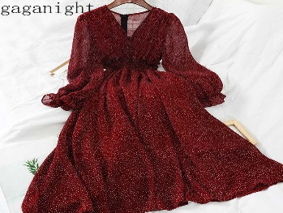 | damdutiec.jpg | Đầm dự tiệc thời trang | 1 | 1
Quần jean nữ | 200000 | 199 | 5 | 1 | 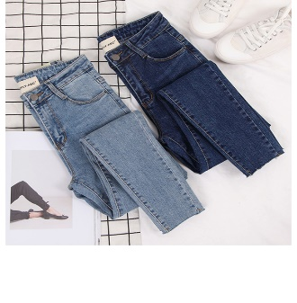 | quanjeannu.jpg | Quần jean nữ thời trang | 1 | 1

